2025-10-10发货明细
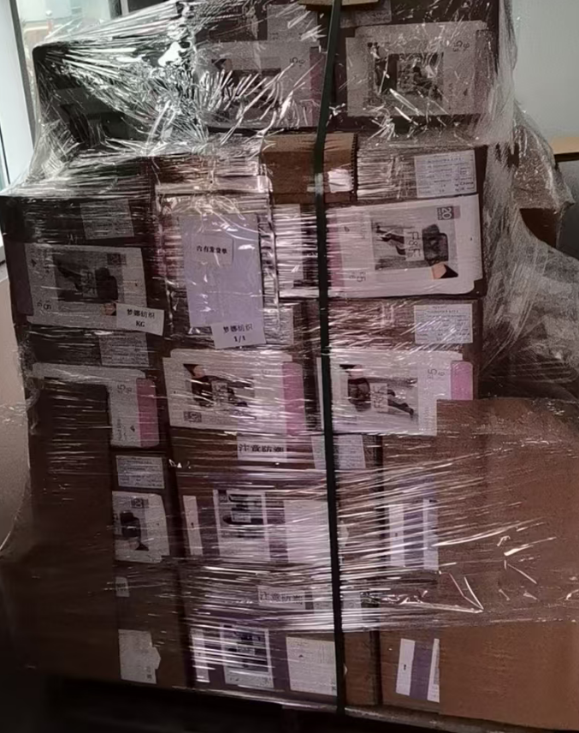
（Relay Packaging Technology & Solution Delivery List）
Shipping Date 发货日期: |  |  | 2025-10-10
快递单号: |  |  | 顺心捷达 S70044629796

订单号 | 产品型号 | PO号 | 订单数 | 总实发数 | 总箱数 | 装箱明细
S25091100 | FFLX/24/M12011G-UK-BLACK-80D | 4500345308 | 9350 | 9537 | 10 | 9箱*1000个+1箱*537个 托盘号1/1
合计： |  |  |  | 9537 | 10

（Relay Packaging Technology & Solution Delivery List）
Shipping Date 发货日期: |  |  | 2025-10-10
快递单号: |  |  | 顺心捷达 S70044629796

订单号 | 产品型号 | PO号 | 订单数 | 总实发数 | 总箱数 | 装箱明细
S25091101 | FFBT/26/M12108G-UK-BLACK(OPT1) | 4500345645 | 7200 | 7344 | 17 | 16箱*450个+1箱*144个 托盘号1/1
合计： |  |  |  | 7344 | 17 |  | 发货单和大货样品都在托盘上。

